Sheet1
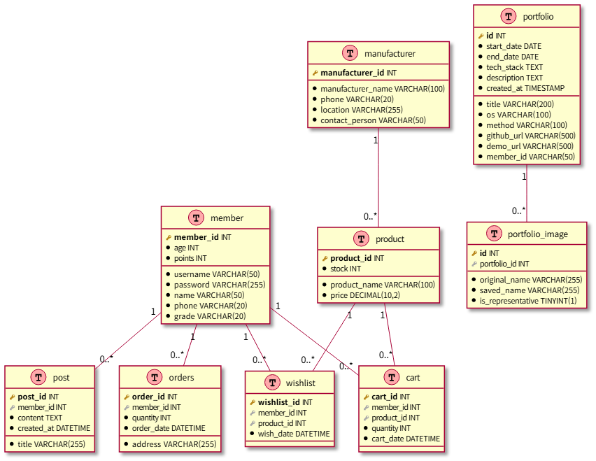
 | ● ER 다이어그램

